Parameter OPT1
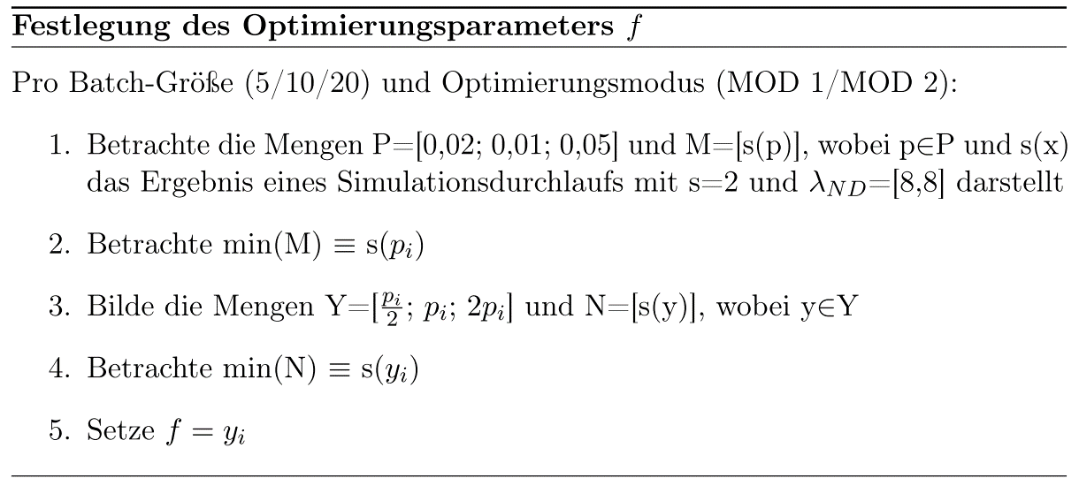
optimization_factor | Median | Batch Size | Waited for Batch | Max Lambda | Min Lambda | opt mode
0.05 | 0.184037 | 20 | 148 | 4068754.4714 | 8 | 1
0.05 | 0.1881155 | 20 | 150 | 3411165.8396 | 8 | 1
0.05 | 0.1785465 | 20 | 130 | 3918653.9804 | 8 | 1
0.05 | 0.1799885 | 20 | 151 | 3608269.973 | 8 | 1
0.05 | 0.1876605 | 20 | 148 | 2445328.7023 | 8 | 1
0,05 Mittelwert | 0.1836696
0.002 | 0.419221 | 20 | 0 | 9.9266774933 | 8 | 1
0.002 | 0.4141515 | 20 | 0 | 9.8476595577 | 8 | 1
0.002 | 0.3873825 | 20 | 0 | 9.7888091588 | 8 | 1
0.002 | 0.393114 | 20 | 0 | 9.6721613431 | 8 | 1
0.002 | 0.3909835 | 20 | 0 | 9.8280035506 | 8 | 1
0,002 Mittelwert | 0.4009705
0.01 | 0.336971 | 20 | 0 | 31.269302596 | 8 | 1
0.01 | 0.3460965 | 20 | 0 | 29.165443089 | 8 | 1
0.01 | 0.325747 | 20 | 0 | 27.475166696 | 8 | 1
0.01 | 0.3245075 | 20 | 0 | 28.876676326 | 8 | 1
0.01 | 0.304845 | 20 | 0 | 30.653173802 | 8 | 1
0,01 Mittelwert | 0.3276334
0.025 | 0.22846 | 20 | 0 | 4675.7066716 | 8 | 1
0.025 | 0.225188 | 20 | 0 | 4132.6433893 | 8 | 1
0.025 | 0.2285585 | 20 | 0 | 3309.1247709 | 8 | 1
0.025 | 0.2183905 | 20 | 0 | 7661.689822 | 8 | 1
0.025 | 0.2051645 | 20 | 0 | 7114.6406554 | 8 | 1
0,025 Mittelwert | 0.2211523
0.1 | 0.2044525 | 20 | 300 | 5587699.7637 | 8 | 1
0.1 | 0.197004 | 20 | 283 | 3772657.7067 | 8 | 1
0.1 | 0.198107 | 20 | 278 | 4739412.7955 | 8 | 1
0.1 | 0.198712 | 20 | 278 | 4215083.6248 | 8 | 1
0.1 | 0.2012365 | 20 | 287 | 4606380.2148 | 8 | 1
0,1 Mittelwert | 0.1999024
Gesamtmittelwert | 0.26666564

Vergleich
Batch-Größe 20
 | MOD 0 | MOD 1 | MOD 2 | MOD 3
[8, 8] | 0.4022 | 0.1837 | 0.1587 | 0.7064
[8, 9] | 0.3902 | 0.1901 | 0.1750 | 0.7219
[8, 16] | 0.3466 | 0.1925 | 0.1845 | 0.6073
[8, 8, 8, 8, 8] | 0.2145 | 0.1802 | 0.1813 | 0.3441
[8, 9, 10, 11, 12] | 0.2022 | 0.1734 | 0.1664 | 0.3053
[1, 2, 4, 8, 16] | 0.4341 | 0.1958 | 0.1600 | 0.6918

